Sheet1
采购单
采购方： | 宁波雅励进出口有限公司 |  |  | 供货方：上海睿颢服饰辅料有限公司
 | Mon:mon@alliancenb.com |  |  | 上海市闵行区金都路1199号219室
付款方： | 阳西县盛阳服饰有限公司 |  |  | Alice 13764005563
开票给付款方

型号 | 参考图片 | 款号 |  | 颜色 | 数量 | 备次 | 合计
 |  | E0411A8 | 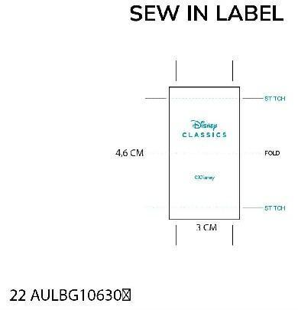 授权织标 | ER77 - ECRU | 999 | 100 | 1099
 |  |  | 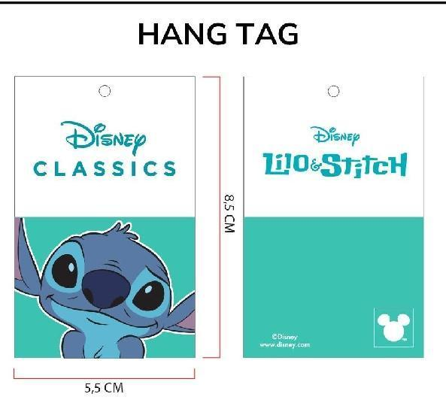 授权吊卡 |  | 999 | 100 | 1099
 |  |  |  | 合计 | 1998 | 200 | 2198

大货样每款20个左右寄 宁波雅励进出口 地址：浙江省宁波市鄞州区天童南路568号恒元商务大厦大厦17楼 Mon 18058516136

大货寄 | 阳西县盛阳服饰有限公司 地址：广东省阳江市 阳西县城凤凰路15号 阳西盛阳帽业 黎德成 18903014349

